第1-3次
工程款支付证书
工程名称 |  | 安阳市普通干线公路交通标志调整专项工程 |  |  |  |  | 建设单位 |  | 安阳市公路管理局 |  |  |  | ERP编号 |  | 11154 | 档案编号 |  | 2019012
合同金额 |  | 19,909,743.41 |  |  | 中标时间 | 2019.4.2 | 已提供工程资料 |  | 中标通知书、施工合同 |  |  |  | 保存地址 |  | 庐江 | 责任单位 |  | 第八大区河南省
决算金额 |  |  |  |  | 决算时间 |  | 项目部印章 |  | 有 |  |  |  | 施工人 |  | 秦文广，13937221345 | 区域责任人 | 孙健 | 省办负责人 | 李想
序号 | 经营填写 |  |  |  |  | 工程填写 | 经营填写 |  |  | 财务填写 | 经营、工程、质安填写 |  | 区域负责人 |  | 申请部门填写财务核对 |  |  | 本次支付 金额 | 剩余款项
 | 到款情况 |  |  |  |  |  | 暂列金 |  |  | 代缴税金 | 其他扣款 |  | 预留款 |  | 成本票
 | 日期 | 工程款金额 | 周转金金额 | 到款银行 | 到款账户 | 完成进度 | 比例 | 金额 | 备注 | 金额 | 金额 | 备注 | 金额 | 备注 | 供货单位 | 合同额 | 成本票额
1 | 2019-07-15 | 3950974 |  | 专户 | 59071121000000100 |  |  | 暂不扣 | 工程款预付款 | 暂不扣 |  |  | 632,155.00 | 预付款暂扣16%
 | 前期支付 |  |  |  |  |  |  |  |  |  |  |  |  |  | 前期支付 |  |  | 2,775,256.76
 | 2019-08-28 |  |  | 中原银行安阳万达广场支行 | 7010812001010000000 |  |  |  |  |  |  |  |  |  | 河南汇丰管业有限公司 |  |  | 76,335.00
 | 2019-08-28 |  |  | 中行永明路支行 | 6216618003000710000 |  |  |  |  |  |  |  |  |  | 秦文广 |  |  | 70,047.10
2 | 2019-09-03 |  |  | 农行肥东县城关分理处 | 12280401040010700 |  |  |  |  |  |  |  |  |  | 合肥路政通反光材料有限公司 |  |  | 41,424.40
 | 2019-09-03 |  |  | 齐鲁银行济南历山北路支行 | 70112012010200000000 |  |  |  |  |  |  |  |  |  | 济南亿航铝材有限公司 |  |  | 14,936.40
 | 2019-09-03 |  |  | 中原银行安阳黄河大道支行 | 70112012010200000000 |  |  |  |  |  |  |  |  |  | 安阳市三晶物资有限责任公司 |  |  | 71,191.70
 | 2019-09-03 |  |  | 林州农村信用合作联社 | 19101001500000400 |  |  |  |  |  |  |  |  |  | 林州恒茂建筑工程有限公司 |  |  | 200,000.00
3 | 2019-09-09 |  |  |  |  |  |  |  |  | 36,248.00 |  |  | -632,155.00 | 退
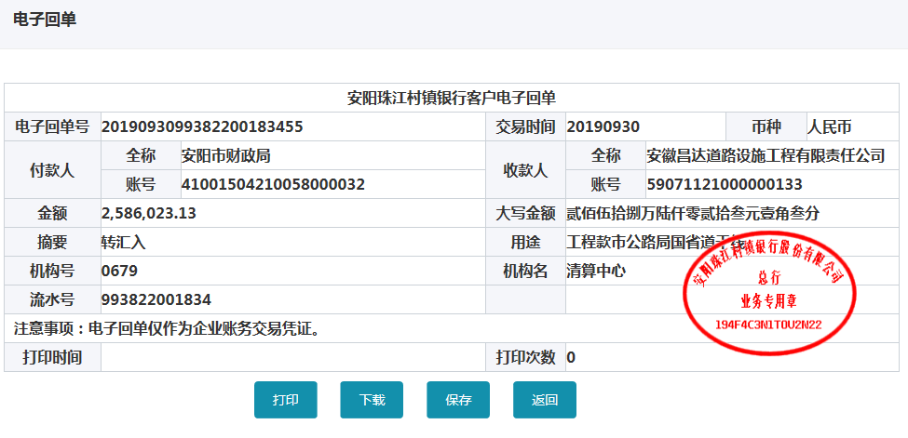
 | 2019-09-09 |  |  | 工行德州陵城支行 | 1612006009200160000 |  |  |  |  | -36,248.00 |  |  |  |  | 德州纳德钢结构有限公司 |  |  | 427,170.00
 | 2019-09-09 |  |  | 工行安阳水冶支行 | 1706 0211 0904 8054 927 |  | 以上费用合作人已上交公司孙会计 |  |  |  |  |  |  |  | 安阳市恒通筑路机械租赁有限责任公司 |  |  | 200,000.00
4 | 2019-09-30 | 2586023.13 |  | 专户 | 59071121000000100 |  | 2% | 130740.5 | 进度款2% | 25149
 | 2019-09-30 |  |  | 兴业银行股份有限公司石狮支行 | 1853 0010 0100 5032 56 |  |  | -130740.5 |  | -25149 |  |  |  |  | 福建省安元光学科技有限公司 |  |  | 142,562.98
 | 2019-09-30 |  |  | 工行茌平支行 | 1611 0026 0920 0078 811 |  | 以上费用由合作人上交到公司孙会计账户 |  |  |  |  |  |  |  | 山东信誉成和钢管有限公司 |  |  | 510,022.38
 | 2019-09-30 |  |  | 民生银行郑州秦岭路支行 | 1533 96920 |  |  |  |  |  |  |  |  |  | 河南福达交通设施有限公司 |  |  | 225,400.00
 | 2019-09-30 |  |  | 中行安阳永明路支行 | 6216 6180 0300 0716 732 |  |  |  |  |  |  |  |  |  | 秦文广 |  |  | 48,513.00
 | 2019-09-30 |  |  | 河南巩义农村商业银行米河支行 | 0030 1011 7000 0037 6 |  |  |  |  |  |  |  |  |  | 郑州市卓而优铝业有限公司 |  |  | 447,150.00
 | 2019-09-30 |  |  | 中行安阳永明路支行 | 6216 6180 0300 0716 732 |  |  |  |  |  |  |  |  |  | 秦文广 |  |  | 57,715.77
5 | 2019-10-10 |  |  | 齐鲁银行济南历山北路支行 | 70112012010200000000 |  |  |  |  |  |  |  |  |  | 济南亿航铝材有限公司 |  |  | 16,665.60
 | 2019-10-10 |  |  | 工行安阳水冶支行 | 1706 0211 0904 5022 714 |  |  |  |  |  |  |  |  |  | 安阳县兴泰石油化工有限责任公司 |  |  | 5,000.00
 | 2019-10-10 |  |  | 中原银行安阳文明大道支行 | 4105 0501 0110 0231 01 |  |  |  |  |  |  |  |  |  | 安阳市北关区盛春五金建材商行 |  |  | 34,608.00
6 | 2019-10-14 |  |  | 林州农村信用合作联社 | 19101001500000400 |  |  |  |  |  |  |  |  |  | 林州恒茂建筑工程有限公司 |  |  | 100,000.00
 | 2019-10-14 |  |  | 工行安阳水冶支行 | 1706 0211 0904 8054 927 |  |  |  |  |  |  |  |  |  | 安阳市恒通筑路机械租赁有限责任公司 |  |  | 300,000.00
7 | 2019-10-28 |  |  | 中原银行安阳万达广场支行 | 7010812001010000000 |  |  |  |  |  |  |  |  |  | 河南汇丰管业有限公司 |  |  | 67,035.00
8 | 2019-11-04 |  |  | 工行安阳水冶支行 | 1706 0211 0904 5022 714 |  |  |  |  |  |  |  |  |  | 安阳县兴泰石油化工有限责任公司 |  |  | 3,000.00
9 | 2019-11-12 |  |  | 工行安阳水冶支行 | 1706 0211 0904 5022 714 |  |  |  |  |  |  |  |  |  | 安阳县兴泰石油化工有限责任公司 |  |  | 5,000.00
10 | 2019-11-12 |  |  | 建行山东冠县支行 | 3705 0185 8008 0000 0353 |  |  |  |  |  |  |  |  |  | 山东冠县众鲁交通设施有限公司 |  |  | 350,745.76
11 | 2019-11-18 |  |  | 建行山东冠县支行 | 3705 0185 8008 0000 0353 |  |  |  |  |  |  |  |  |  | 山东冠县众鲁交通设施有限公司 |  |  | 12,776.37
 | 2019-11-18 |  |  | 中行林州支行 | 2559 0444 5267 |  |  |  |  |  |  |  |  |  | 林州市建兴商品砼有限公司 |  |  | 80,000.00
12 | 2019-11-29 |  |  | 建行山东冠县支行 | 3705 0185 8008 0000 0353 |  |  |  |  |  |  |  |  |  | 山东冠县众鲁交通设施有限公司 |  |  | 850.00
 | 2019-11-29 |  |  | 中行安阳永明路支行 | 6216 6180 0300 0716 732 |  |  |  |  |  |  |  |  |  | 秦文广 |  |  | 4,374.00
13 | 2019-12-03 |  |  | 工行安阳水冶支行 | 1706 0211 0904 5022 714 |  |  |  |  |  |  |  |  |  | 安阳县兴泰石油化工有限责任公司 |  |  | 2,000.00
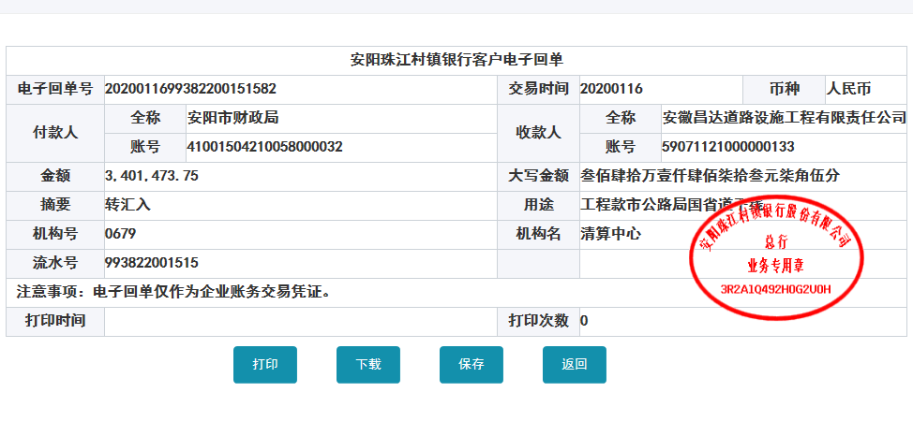
14 | 2019-12-18 |  |  | 中行安阳永明路支行 | 6216 6180 0300 0716 732 |  |  |  |  |  |  |  |  |  | 秦文广 |  |  | 29,111.00
15 | 2019-12-23 |  |  | 中行安阳永明路支行 | 6216 6180 0300 0716 732 |  |  |  |  |  |  |  |  |  | 秦文广 |  |  | 2,626.50
 | 2019-12-23 |  |  | 中行安阳文明大道支行 | 4105 0501 0180 0131 02 |  |  |  |  |  |  |  |  |  | 郑州市小青交通设施有限公司 |  |  | 17,965.00
16 | 2020-01-19 | 4806609.05 |  | 专户 | 59071121000000100 |  | 2% | 96,132.00 | 进度款2% | 92,397.00 | 500.00 | 外经证费用 | 680,400.00 | 暂扣企税
 |  |  |  |  |  |  |  | -96,132.00 |  | -92,397.00 | -500.00 |  | 84,973.00 | 增值税
 | 2020-01-20 |  |  | 中行安阳永明路支行 | 6216 6180 0300 0716 732 |  | 以上3笔费用合计189029元，由合作人提交从专户转到公司徽行一般户 |  |  |  |  |  |  |  | 秦文广 |  |  | 211,750.98
 | 2020-01-20 |  |  | 林州市农村信用合作联社 | 1910 1001 5000 00425 |  |  |  |  |  |  |  |  |  | 林州市恒茂建筑工程有限公司 |  |  | 282,903.00
 | 2020-01-20 |  |  | 民生银行郑州秦岭路支行 | 1533 96920 |  |  |  |  |  |  |  |  |  | 河南福达交通设施有限公司 |  |  | 341,481.00
 | 2020-01-20 |  |  | 安阳商都农村商业银行永和支行 | 1922 3001 1000 00023 |  |  |  |  |  |  |  |  |  | 安阳市鼎悦建材有限公司 |  |  | 149,100.00
 | 2020-01-20 |  |  | 濮阳市市区农村信用合作社王助信用社 | 3160 8001 0000 00033 |  |  |  |  |  |  |  |  |  | 濮阳市万达建材有限公司 |  |  | 349,944.00
 | 2020-01-20 |  |  | 建行安阳相州支行 | 4105 0160 5208 0000 0128 |  |  |  |  |  |  |  |  |  | 安阳钢宇工贸有限公司 |  |  | 159,125.00
 | 2020-01-20 |  |  | 建行安阳相州支行 | 4100 1503 2100 5021 3293 |  |  |  |  |  |  |  |  |  | 安阳豪弘信商贸有限公司 |  |  | 101,520.00
 | 2020-01-20 |  |  | 安阳商都农村商业银行 | 0000 0079 8609 6192 1012 |  |  |  |  |  |  |  |  |  | 河南汇丰管业有限公司 |  |  | 98,130.00
 | 2020-01-20 |  |  | 浚县农商银行浚州支行 | 2210 5001 1000 0003 1 |  |  |  |  |  |  |  |  |  | 浚县江海水泥制品有限公司 |  |  | 204,060.00
 | 2020-01-20 |  |  | 中行林州支行 | 2559 0444 5267 |  |  |  |  |  |  |  |  |  | 林州市建兴商品砼有限公司 |  |  | 65,008.00
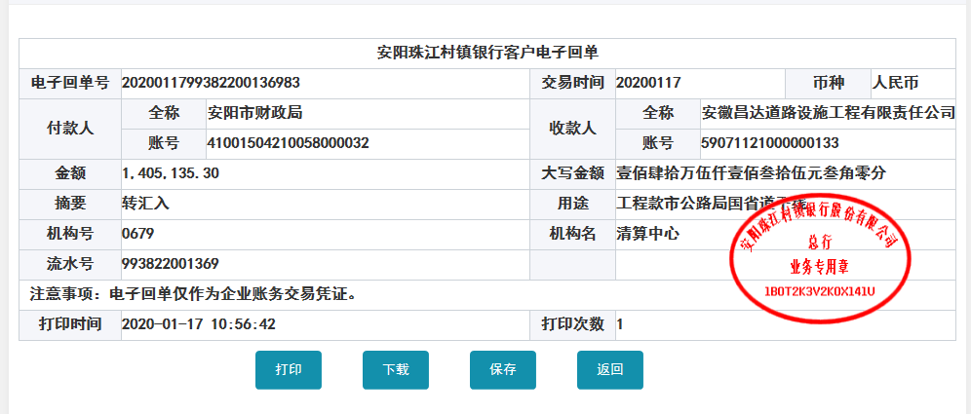
 | 2020-01-20 |  |  | 工行世平支行 | 1611 0026 0920 0078 811 |  |  |  |  |  |  |  |  |  | 山东信誉成和钢管有限公司 |  |  | 70,175.60
 | 2020-01-20 |  |  | 工行豆腐营支行 | 1706 0206 0920 0103 134 |  |  |  |  |  |  |  |  |  | 安阳县嘉强交通设施有限公司 |  |  | 2,000,000.00
 | 2020-01-20 |  |  | 徽商银行合肥包河工业园支行 | 5206 8432 3131 000002 |  |  |  |  |  |  |  |  |  | 安徽昌达道路设施工程有限责任公司 |  |  | 189,029.00
17 | 2020-01-22 |  |  | 工行安阳豆腐营支行 | 1706 0206 0920 0103 134 |  |  |  |  |  |  |  | -765,373.00 | 退企税和增值税 | 安阳县嘉强交通设施有限公司 |  |  | 400,000.00
 | 2020-01-22 |  |  | 工行安阳分行营业部 | 6212 2617 0600 0666 165 |  |  |  |  |  |  |  |  |  | 贾艳军 |  |  | 50,000.00
 | 2020-01-22 |  |  | 兴业银行股份有限公司石狮支行 | 1853 0010 0100 5032 56 |  |  |  |  |  |  |  |  |  | 福建省安元光学科技有限公司 |  |  | 38,981.19
 | 2020-01-22 |  |  | 工行陵城支行营业部 | 1612 0060 0920 0168 001 |  |  |  |  |  |  |  |  |  | 德州纳德钢结构有限公司 |  |  | 150,000.00
18 | 2020-03-25 |  |  | 工行安阳水冶支行 | 1706 0211 0904 5022 714 |  |  |  |  |  |  |  |  |  | 安阳县兴泰石油化工有限责任公司 |  |  | 5,000.00
19 | 2020-04-23 |  |  | 中行永明路支行 | 6216 6180 0300 0716 732 |  |  |  |  |  | 1,650.00 | 1-4月合计手续费暂扣，因合作人要求手续费每个季度集中交到公司 |  |  | 秦文广 |  |  | 550.00
 | 2020-04-23 |  |  | 工行安阳水冶支行 | 1706 0211 0904 5022 714 |  |  |  |  |  |  |  |  |  | 安阳县兴泰石油化工有限责任公司 |  |  | 5,000.00
20 | 2020-05-05 |  |  | 安阳商都农村商业银行 | 0000 0079 8609 6192 1012 |  |  |  |  |  | 50.00 | 此次暂扣，因合作人要求手续费每个季度集中交到公司 |  |  | 河南汇丰管业有限公司 |  |  | 20,468.00
21 | 2020-05-21 |  |  | 安阳商都农村商业银行 | 0000 0079 8609 6192 1012 |  |  |  |  |  | 50.00 | 此次暂扣，因合作人要求手续费每个季度集中交到公司 |  |  | 河南汇丰管业有限公司 |  |  | 4,774.00
22 | 2020-06-11 |  |  | 工行安阳水冶支行 | 1706 0211 0904 5022 714 |  |  |  |  |  | 50.00 | 手续费合计1800，由合作人转公司 |  |  | 安阳县兴泰石油化工有限责任公司 （柴油费） |  |  | 5,000.00
 |  |  |  |  |  |  |  |  |  |  | -1,800.00
23 | 2020-07-08 |  |  | 农行辉县孟庄支行 | 1639 7301 0400 06176 |  |  |  |  |  | 50.00 | 手续费暂扣，因合作人要求手续费每个季度集中交到公司 |  |  | 河南孟电集团新型建材有限公司（商混） |  |  | 40,172.00
 | 2020-07-08 |  |  | 河南巩义农村商业银行米河支行 | 0030 1011 7000 0037 6 |  |  |  |  |  | 50.00 |  |  |  | 郑州市卓而优铝业有限公司（铝板） |  |  | 28,341.00
 | 2020-07-08 |  |  | 中行永明路支行 | 6216 6180 0300 0716 732 |  |  |  |  |  | 50.00 |  |  |  | 秦文广（零星支出） |  |  | 6,097.00
 | 2020-07-08 |  |  | 中原银行安阳黄河大道支行 | 70112012010200000000 |  |  |  |  |  | 50.00 |  |  |  | 安阳市三晶物资有限责任公司（焊管） |  |  | 8,141.17
 | 2020-08-28 |  | 5,000.00 | 专户 | 59071121000000100 |  |  |  |  |  | 50.00 | 合作人转王光如卡 |  |  | 退施工保证金 |  |  | -6,000.00
24 | 2020-08-28 |  |  | 建行山东冠县支行 | 3705 0185 8008 0000 0353 |  |  |  |  |  | -250.00 |  |  |  |  |  |  | 29,918.85
25 | 2020-10-20 |  | 64,726.50 | 专户 | 59071121000000100
 | 2020-10-20 |  |  | 中行永明路支行 | 6216 6180 0300 0716 732 |  |  |  |  |  | 50.00 | 手续费暂扣，因合作人要求手续费每个季度集中交到公司 |  |  | 秦文广（零星支出） |  |  | 25,463.50
 | 2020-10-20 |  |  | 建行安阳相州支行 | 4105 0160 5208 0000 0128 |  |  |  |  |  | 50.00 |  |  |  | 安阳钢宇工贸有限公司（钢板） |  |  | 39,263.00
26 | 2020-10-20 |  | 80,040.10 | 专户 | 59071121000000100
 | 2020-10-20 |  |  | 中行永明路支行 | 6216 6180 0300 0716 732 |  |  |  |  |  | 50.00 | 手续费暂扣，因合作人要求手续费每个季度集中交到公司 |  |  | 秦文广（零星支出） |  |  | 40,540.10
 | 2020-10-20 |  |  | 农行安阳分行 | 6228 4813 5228 4466 210 |  |  |  |  |  | 50.00 |  |  |  | 韩志勇（工地吊装费） |  |  | 39,500.00

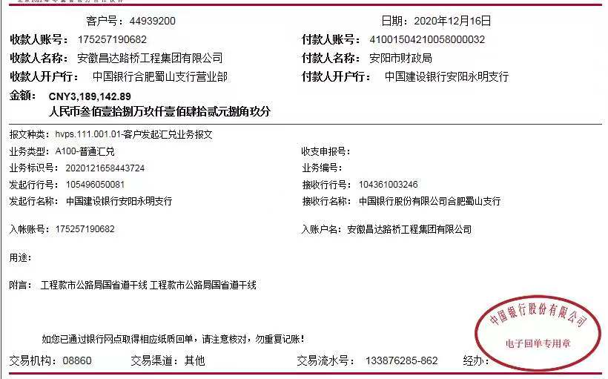
合计 |  | 11343606.18 | 149766.60 |  |  |  |  | 0.00 |  | 0.00 | 200.00 |  | 0.00 |  |  |  |  | 11,492,919.11 | 253.67
本次结算 支付明细 |  | 应支付金额 |  |  | 80,040.10 |  |  |  |  |  | 本次支付金额 |  |  | 小写 | 80,040.10
 |  | 已支付金额 |  |  | 0.00 |  |  |  |  |  |  |  |  | 大写 | 捌万零肆拾元整

第4次
工程款支付证书
工程名称 |  | 安阳市普通干线公路交通标志调整专项工程 |  |  |  |  | 建设单位 |  | 安阳市公路管理局 |  |  |  | ERP编号 |  | 11154 | 档案编号 |  | 2019012
合同金额 |  | 19,909,743.41 |  |  | 中标时间 | 2019.4.2 | 已提供工程资料 |  | 中标通知书、施工合同 |  |  |  | 保存地址 |  | 庐江 | 责任单位 |  | 第八大区河南省
决算金额 |  |  |  |  | 决算时间 |  | 项目部印章 |  | 有 |  |  |  | 施工人 |  | 秦文广，13937221345 | 区域责任人 | 孙健 | 省办负责人 | 李想
序号 | 经营填写 |  |  |  |  | 工程填写 | 经营填写 |  |  | 财务填写 | 经营、工程、质安填写 |  | 区域负责人 |  | 申请部门填写财务核对 |  |  | 本次支付 金额 | 剩余款项
 | 到款情况 |  |  |  |  |  | 暂列金 |  |  | 代缴税金 | 其他扣款 |  | 预留款 |  | 成本票
 | 日期 | 工程款金额 | 周转金金额 | 到款银行 | 到款账户 | 完成进度 | 比例 | 金额 | 备注 | 金额 | 金额 | 备注 | 金额 | 备注 | 供货单位 | 合同额 | 成本票额
1 | 2019-07-15 | 3950974 |  | 专户 | 59071121000000100 |  |  | 暂不扣 | 工程款预付款 | 暂不扣 |  |  | 632,155.00 | 预付款暂扣16%
 | 前期支付 |  |  |  |  |  |  |  |  |  |  |  |  |  | 前期支付 |  |  | 2,775,256.76
 | 2019-08-28 |  |  | 中原银行安阳万达广场支行 | 7010812001010000000 |  |  |  |  |  |  |  |  |  | 河南汇丰管业有限公司 |  |  | 76,335.00
 | 2019-08-28 |  |  | 中行永明路支行 | 6216618003000710000 |  |  |  |  |  |  |  |  |  | 秦文广 |  |  | 70,047.10
2 | 2019-09-03 |  |  | 农行肥东县城关分理处 | 12280401040010700 |  |  |  |  |  |  |  |  |  | 合肥路政通反光材料有限公司 |  |  | 41,424.40
 | 2019-09-03 |  |  | 齐鲁银行济南历山北路支行 | 70112012010200000000 |  |  |  |  |  |  |  |  |  | 济南亿航铝材有限公司 |  |  | 14,936.40
 | 2019-09-03 |  |  | 中原银行安阳黄河大道支行 | 70112012010200000000 |  |  |  |  |  |  |  |  |  | 安阳市三晶物资有限责任公司 |  |  | 71,191.70
 | 2019-09-03 |  |  | 林州农村信用合作联社 | 19101001500000400 |  |  |  |  |  |  |  |  |  | 林州恒茂建筑工程有限公司 |  |  | 200,000.00
3 | 2019-09-09 |  |  |  |  |  |  |  |  | 36,248.00 |  |  | -632,155.00 | 退
 | 2019-09-09 |  |  | 工行德州陵城支行 | 1612006009200160000 |  |  |  |  | -36,248.00 |  |  |  |  | 德州纳德钢结构有限公司 |  |  | 427,170.00
 | 2019-09-09 |  |  | 工行安阳水冶支行 | 1706 0211 0904 8054 927 |  | 以上费用合作人已上交公司孙会计 |  |  |  |  |  |  |  | 安阳市恒通筑路机械租赁有限责任公司 |  |  | 200,000.00
4 | 2019-09-30 | 2586023.13 |  | 专户 | 59071121000000100 |  | 2% | 130740.5 | 进度款2% | 25149
 | 2019-09-30 |  |  | 兴业银行股份有限公司石狮支行 | 1853 0010 0100 5032 56 |  |  | -130740.5 |  | -25149 |  |  |  |  | 福建省安元光学科技有限公司 |  |  | 142,562.98
 | 2019-09-30 |  |  | 工行茌平支行 | 1611 0026 0920 0078 811 |  | 以上费用由合作人上交到公司孙会计账户 |  |  |  |  |  |  |  | 山东信誉成和钢管有限公司 |  |  | 510,022.38
 | 2019-09-30 |  |  | 民生银行郑州秦岭路支行 | 1533 96920 |  |  |  |  |  |  |  |  |  | 河南福达交通设施有限公司 |  |  | 225,400.00
 | 2019-09-30 |  |  | 中行安阳永明路支行 | 6216 6180 0300 0716 732 |  |  |  |  |  |  |  |  |  | 秦文广 |  |  | 48,513.00
 | 2019-09-30 |  |  | 河南巩义农村商业银行米河支行 | 0030 1011 7000 0037 6 |  |  |  |  |  |  |  |  |  | 郑州市卓而优铝业有限公司 |  |  | 447,150.00
 | 2019-09-30 |  |  | 中行安阳永明路支行 | 6216 6180 0300 0716 732 |  |  |  |  |  |  |  |  |  | 秦文广 |  |  | 57,715.77
5 | 2019-10-10 |  |  | 齐鲁银行济南历山北路支行 | 70112012010200000000 |  |  |  |  |  |  |  |  |  | 济南亿航铝材有限公司 |  |  | 16,665.60
 | 2019-10-10 |  |  | 工行安阳水冶支行 | 1706 0211 0904 5022 714 |  |  |  |  |  |  |  |  |  | 安阳县兴泰石油化工有限责任公司 |  |  | 5,000.00
 | 2019-10-10 |  |  | 中原银行安阳文明大道支行 | 4105 0501 0110 0231 01 |  |  |  |  |  |  |  |  |  | 安阳市北关区盛春五金建材商行 |  |  | 34,608.00
6 | 2019-10-14 |  |  | 林州农村信用合作联社 | 19101001500000400 |  |  |  |  |  |  |  |  |  | 林州恒茂建筑工程有限公司 |  |  | 100,000.00
 | 2019-10-14 |  |  | 工行安阳水冶支行 | 1706 0211 0904 8054 927 |  |  |  |  |  |  |  |  |  | 安阳市恒通筑路机械租赁有限责任公司 |  |  | 300,000.00
7 | 2019-10-28 |  |  | 中原银行安阳万达广场支行 | 7010812001010000000 |  |  |  |  |  |  |  |  |  | 河南汇丰管业有限公司 |  |  | 67,035.00
8 | 2019-11-04 |  |  | 工行安阳水冶支行 | 1706 0211 0904 5022 714 |  |  |  |  |  |  |  |  |  | 安阳县兴泰石油化工有限责任公司 |  |  | 3,000.00
9 | 2019-11-12 |  |  | 工行安阳水冶支行 | 1706 0211 0904 5022 714 |  |  |  |  |  |  |  |  |  | 安阳县兴泰石油化工有限责任公司 |  |  | 5,000.00
10 | 2019-11-12 |  |  | 建行山东冠县支行 | 3705 0185 8008 0000 0353 |  |  |  |  |  |  |  |  |  | 山东冠县众鲁交通设施有限公司 |  |  | 350,745.76
11 | 2019-11-18 |  |  | 建行山东冠县支行 | 3705 0185 8008 0000 0353 |  |  |  |  |  |  |  |  |  | 山东冠县众鲁交通设施有限公司 |  |  | 12,776.37
 | 2019-11-18 |  |  | 中行林州支行 | 2559 0444 5267 |  |  |  |  |  |  |  |  |  | 林州市建兴商品砼有限公司 |  |  | 80,000.00
12 | 2019-11-29 |  |  | 建行山东冠县支行 | 3705 0185 8008 0000 0353 |  |  |  |  |  |  |  |  |  | 山东冠县众鲁交通设施有限公司 |  |  | 850.00
 | 2019-11-29 |  |  | 中行安阳永明路支行 | 6216 6180 0300 0716 732 |  |  |  |  |  |  |  |  |  | 秦文广 |  |  | 4,374.00
13 | 2019-12-03 |  |  | 工行安阳水冶支行 | 1706 0211 0904 5022 714 |  |  |  |  |  |  |  |  |  | 安阳县兴泰石油化工有限责任公司 |  |  | 2,000.00
14 | 2019-12-18 |  |  | 中行安阳永明路支行 | 6216 6180 0300 0716 732 |  |  |  |  |  |  |  |  |  | 秦文广 |  |  | 29,111.00
15 | 2019-12-23 |  |  | 中行安阳永明路支行 | 6216 6180 0300 0716 732 |  |  |  |  |  |  |  |  |  | 秦文广 |  |  | 2,626.50
 | 2019-12-23 |  |  | 中行安阳文明大道支行 | 4105 0501 0180 0131 02 |  |  |  |  |  |  |  |  |  | 郑州市小青交通设施有限公司 |  |  | 17,965.00
16 | 2020-01-19 | 4806609.05 |  | 专户 | 59071121000000100 |  | 2% | 96,132.00 | 进度款2% | 92,397.00 | 500.00 | 外经证费用 | 680,400.00 | 暂扣企税
 |  |  |  |  |  |  |  | -96,132.00 |  | -92,397.00 | -500.00 |  | 84,973.00 | 增值税
 | 2020-01-20 |  |  | 中行安阳永明路支行 | 6216 6180 0300 0716 732 |  | 以上3笔费用合计189029元，由合作人提交从专户转到公司徽行一般户 |  |  |  |  |  |  |  | 秦文广 |  |  | 211,750.98
 | 2020-01-20 |  |  | 林州市农村信用合作联社 | 1910 1001 5000 00425 |  |  |  |  |  |  |  |  |  | 林州市恒茂建筑工程有限公司 |  |  | 282,903.00
 | 2020-01-20 |  |  | 民生银行郑州秦岭路支行 | 1533 96920 |  |  |  |  |  |  |  |  |  | 河南福达交通设施有限公司 |  |  | 341,481.00
 | 2020-01-20 |  |  | 安阳商都农村商业银行永和支行 | 1922 3001 1000 00023 |  |  |  |  |  |  |  |  |  | 安阳市鼎悦建材有限公司 |  |  | 149,100.00
 | 2020-01-20 |  |  | 濮阳市市区农村信用合作社王助信用社 | 3160 8001 0000 00033 |  |  |  |  |  |  |  |  |  | 濮阳市万达建材有限公司 |  |  | 349,944.00
 | 2020-01-20 |  |  | 建行安阳相州支行 | 4105 0160 5208 0000 0128 |  |  |  |  |  |  |  |  |  | 安阳钢宇工贸有限公司 |  |  | 159,125.00
 | 2020-01-20 |  |  | 建行安阳相州支行 | 4100 1503 2100 5021 3293 |  |  |  |  |  |  |  |  |  | 安阳豪弘信商贸有限公司 |  |  | 101,520.00
 | 2020-01-20 |  |  | 安阳商都农村商业银行 | 0000 0079 8609 6192 1012 |  |  |  |  |  |  |  |  |  | 河南汇丰管业有限公司 |  |  | 98,130.00
 | 2020-01-20 |  |  | 浚县农商银行浚州支行 | 2210 5001 1000 0003 1 |  |  |  |  |  |  |  |  |  | 浚县江海水泥制品有限公司 |  |  | 204,060.00
 | 2020-01-20 |  |  | 中行林州支行 | 2559 0444 5267 |  |  |  |  |  |  |  |  |  | 林州市建兴商品砼有限公司 |  |  | 65,008.00
 | 2020-01-20 |  |  | 工行世平支行 | 1611 0026 0920 0078 811 |  |  |  |  |  |  |  |  |  | 山东信誉成和钢管有限公司 |  |  | 70,175.60
 | 2020-01-20 |  |  | 工行豆腐营支行 | 1706 0206 0920 0103 134 |  |  |  |  |  |  |  |  |  | 安阳县嘉强交通设施有限公司 |  |  | 2,000,000.00
 | 2020-01-20 |  |  | 徽商银行合肥包河工业园支行 | 5206 8432 3131 000002 |  |  |  |  |  |  |  |  |  | 安徽昌达道路设施工程有限责任公司 |  |  | 189,029.00
17 | 2020-01-22 |  |  | 工行安阳豆腐营支行 | 1706 0206 0920 0103 134 |  |  |  |  |  |  |  | -765,373.00 | 退企税和增值税 | 安阳县嘉强交通设施有限公司 |  |  | 400,000.00
 | 2020-01-22 |  |  | 工行安阳分行营业部 | 6212 2617 0600 0666 165 |  |  |  |  |  |  |  |  |  | 贾艳军 |  |  | 50,000.00
 | 2020-01-22 |  |  | 兴业银行股份有限公司石狮支行 | 1853 0010 0100 5032 56 |  |  |  |  |  |  |  |  |  | 福建省安元光学科技有限公司 |  |  | 38,981.19
 | 2020-01-22 |  |  | 工行陵城支行营业部 | 1612 0060 0920 0168 001 |  |  |  |  |  |  |  |  |  | 德州纳德钢结构有限公司 |  |  | 150,000.00
18 | 2020-03-25 |  |  | 工行安阳水冶支行 | 1706 0211 0904 5022 714 |  |  |  |  |  |  |  |  |  | 安阳县兴泰石油化工有限责任公司 |  |  | 5,000.00
19 | 2020-04-23 |  |  | 中行永明路支行 | 6216 6180 0300 0716 732 |  |  |  |  |  | 1,650.00 | 1-4月合计手续费暂扣，因合作人要求手续费每个季度集中交到公司 |  |  | 秦文广 |  |  | 550.00
 | 2020-04-23 |  |  | 工行安阳水冶支行 | 1706 0211 0904 5022 714 |  |  |  |  |  |  |  |  |  | 安阳县兴泰石油化工有限责任公司 |  |  | 5,000.00
20 | 2020-05-05 |  |  | 安阳商都农村商业银行 | 0000 0079 8609 6192 1012 |  |  |  |  |  | 50.00 | 此次暂扣，因合作人要求手续费每个季度集中交到公司 |  |  | 河南汇丰管业有限公司 |  |  | 20,468.00
21 | 2020-05-21 |  |  | 安阳商都农村商业银行 | 0000 0079 8609 6192 1012 |  |  |  |  |  | 50.00 | 此次暂扣，因合作人要求手续费每个季度集中交到公司 |  |  | 河南汇丰管业有限公司 |  |  | 4,774.00
22 | 2020-06-11 |  |  | 工行安阳水冶支行 | 1706 0211 0904 5022 714 |  |  |  |  |  | 50.00 | 手续费合计1800，由合作人转公司 |  |  | 安阳县兴泰石油化工有限责任公司 （柴油费） |  |  | 5,000.00
 |  |  |  |  |  |  |  |  |  |  | -1,800.00
23 | 2020-07-08 |  |  | 农行辉县孟庄支行 | 1639 7301 0400 06176 |  |  |  |  |  | 50.00 | 手续费暂扣，因合作人要求手续费每个季度集中交到公司 |  |  | 河南孟电集团新型建材有限公司（商混） |  |  | 40,172.00
 | 2020-07-08 |  |  | 河南巩义农村商业银行米河支行 | 0030 1011 7000 0037 6 |  |  |  |  |  | 50.00 |  |  |  | 郑州市卓而优铝业有限公司（铝板） |  |  | 28,341.00
 | 2020-07-08 |  |  | 中行永明路支行 | 6216 6180 0300 0716 732 |  |  |  |  |  | 50.00 |  |  |  | 秦文广（零星支出） |  |  | 6,097.00
 | 2020-07-08 |  |  | 中原银行安阳黄河大道支行 | 70112012010200000000 |  |  |  |  |  | 50.00 |  |  |  | 安阳市三晶物资有限责任公司（焊管） |  |  | 8,141.17
 | 2020-08-28 |  | 5,000.00 | 专户 | 59071121000000100 |  |  |  |  |  | 50.00 | 合作人转王光如卡 |  |  | 退施工保证金 |  |  | -6,000.00
24 | 2020-08-28 |  |  | 建行山东冠县支行 | 3705 0185 8008 0000 0353 |  |  |  |  |  | -250.00 |  |  |  |  |  |  | 29,918.85
25 | 2020-10-20 |  | 64,726.50 | 专户 | 59071121000000100
 | 2020-10-20 |  |  | 中行永明路支行 | 6216 6180 0300 0716 732 |  |  |  |  |  | 50.00 | 手续费暂扣，因合作人要求手续费每个季度集中交到公司 |  |  | 秦文广（零星支出） |  |  | 25,463.50
 | 2020-10-20 |  |  | 建行安阳相州支行 | 4105 0160 5208 0000 0128 |  |  |  |  |  | 50.00 |  |  |  | 安阳钢宇工贸有限公司（钢板） |  |  | 39,263.00
26 | 2020-10-20 |  | 80,040.10 | 专户 | 59071121000000100
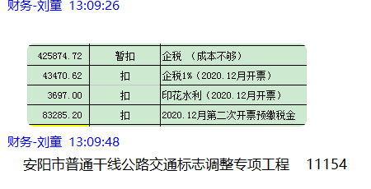
 | 2020-10-20 |  |  | 中行永明路支行 | 6216 6180 0300 0716 732 |  |  |  |  |  | 50.00 | 手续费暂扣，因合作人要求手续费每个季度集中交到公司 |  |  | 秦文广（零星支出） |  |  | 40,540.10
 | 2020-10-20 |  |  | 农行安阳分行 | 6228 4813 5228 4466 210 |  |  |  |  |  | 50.00 |  |  |  | 韩志勇（工地吊装费） |  |  | 39,500.00
27 | 2020-12-17 | 3,189,142.89 |  | 中行 | 175 202 745 165 |  |  | 63,783.00 |  | 130,452.82 |  |  | 425,874.72
 | 2020-12-17 |  | -149,766.60 | 工行安阳水冶支行 | 1706 0211 0902 1006 286 |  |  |  |  |  | 100.00 | 手续费 |  |  | 河南省交通厅公路管理局水冶重油库（退投资款）
 |  |  |  |  |  |  |  | 130740.5 | 因对方公司账户查账，19年9月9日、30日由合作人上交到孙圣超的管理费和税金申请原路退回，费用改为由工程款扣除 | 61397 |  |  | 70,468.48 | 因发生责任事故暂扣
 |  |  |  |  |  |  |  |  | 因对方公司账户查账，20年12月4日由合作人上交到王光如的税金申请原路退回，费用改为工程款扣除 | 25,774.34
28 | 2020-12-24 |  |  | 郑州银行明理路支行 | 9950 1880 1866 91248 |  |  |  |  |  | 50.00 | 手续费 |  |  | 郑州市嘉途标识标牌有限公司（标牌款） |  |  | 19,400.00
 |  |  |  | 中行永明路支行 | 6216 6180 0300 0716 732 |  |  |  |  |  | 50.00 |  |  |  | 秦文广（零星支出） |  |  | 98,608.38
 |  |  |  | 工行安阳水冶支行 | 1706 0211 0904 8054 927 |  |  |  |  |  | 100.00 |  |  |  | 安阳市恒通筑路机械租赁有限责任公司（劳务） |  |  | 408,243.00
29 | 2020-12-24 |  |  | 工行荏平支行 | 1611 0026 0920 0078 811 |  |  |  |  |  | 50.00 | 手续费 |  |  | 山东信誉成和钢管有限公司（管材费） |  |  | 56,254.50
 |  |  |  | 中行劳动路支行 | 2533 1585 8177 |  |  |  |  |  | 100.00 | 手续费 |  |  | 河南万象交通设施有限公司（标牌款） |  |  | 345,940.00
30 | 2020-12-28 |  |  | 工行安阳中华路支行 | 1706 0206 0920 0103 134 |  |  |  |  |  | 100.00 | 手续费 |  |  | 安阳县嘉强交通设施有限公司（劳务费） |  |  | 199,000.00
 |  |  |  | 兴业银行股份有限公司石狮支行 | 1853 0010 0100 5032 56 |  |  |  |  |  | 50.00 |  |  |  | 福建省安元光学科技有限公司（反光膜） |  |  | 20,684.73
 |  |  |  | 安阳商都农村商业银行铜冶支行 | 0000 0263 5832 2192 7012 |  |  |  |  |  | 50.00 |  |  |  | 安阳县宏源商砼有限公司（商品砼） |  |  | 41,526.05
 |  |  |  | 中行安阳文明大道支行 | 2598 1106 2766 |  |  |  |  |  | 100.00 |  |  |  | 安阳市森源通物资有限公司（钢板、钢筋款） |  |  | 222,482.17
 |  |  |  | 工行陵城支行营业部 | 1612 0060 0920 0168 001 |  |  |  |  |  | 100.00 |  |  |  | 德州纳德钢结构有限公司（杆件费） |  |  | 135,780.50
 |  |  |  | 工行安阳分行 | 6212 2617 0600 0666 165 |  |  |  |  |  | 50.00 |  |  |  | 贾艳军（吊车费） |  |  | 55,000.00
 |  |  |  | 建行安阳相州支行 | 4100 1503 2100 5021 3293 |  |  |  |  |  | 100.00 |  |  |  | 安阳豪弘信商贸有限公司（镀锌管款） |  |  | 162,480.00
...

第5次
...
 | 到款情况 |  |  |  |  |  | 暂列金 |  |  | 代缴税金 | 其他扣款
 | 日期 | 工程款金额 | 周转金金额 | 到款银行 | 到款账户 | 完成进度 | 比例 | 金额 | 备注 | 金额 | 金额 | 备注
38 | 2021-06-22 | 3686571.61

合计 |  | 19377239.89 | 0.00 |  |  |  |  | 217,681.50 |  | 217,624.16 | 2,650.00
本次结算 支付明细 |  | 应支付金额 |  |  | 138,284.00 |  |  |  |  |  | 本次支付金额
 |  | 已支付金额 |  |  | 0.00
